Bilješke
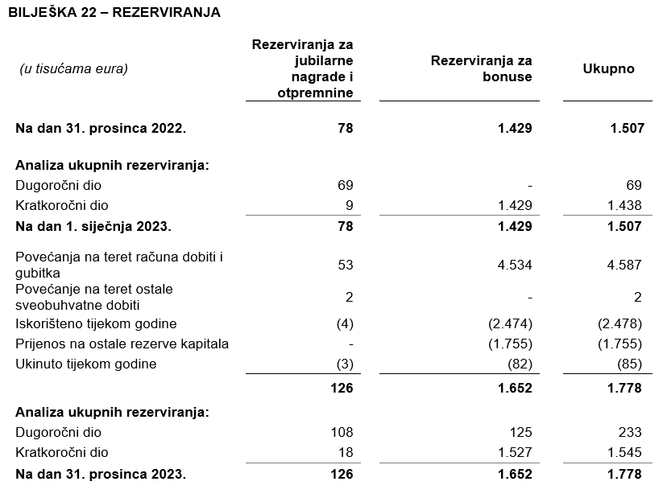
BILJEŠKE UZ FINANCIJSKE IZVJEŠTAJE - GFI Naziv izdavatelja: Atlantic Grupa d.d. OIB: 71149912416 Izvještajno razdoblje: 1. siječanj 2023. - 31. prosinac 2023. Bilješke uz financijske izvještaje sastavljaju se sukladno odredbama Međunarodnih standarda financijskog izvještavanja (dalje: MSFI) na način da trebaju: a) pružiti informacije o osnovi za sastavljanje financijskih izvještaja i određenim računovodstvenim politikama primijenjenim u skladu s Međunarodnim računovodstvenim standardom 1 (MRS 1), b) objaviti informacije prema MSFI-a koje nisu prezentirane u izvještaju o financijskom položaju, izvještaju o sveobuhvatnoj dobiti, izvještaju o novčanim tokovima i izvještaju o promjenama kapitala, c) pružiti dodatne informacije koje nisu prezentirane u izvještaju o financijskom položaju, izvještaju o sveobuhvatnoj dobiti, izvještaju o novčanim tokovima i izvještaju o promjeni kapitala, ali su važne za razumijevanje bilo kojeg od njih. (d) U bilješkama uz godišnje financijske izvještaje, osim gore navedenih informacija, objavljuju se i sljedeće informacije: 1. naziv, sjedište poduzetnika (adresa), pravni oblik poduzetnika, državu osnivanja, matični broj subjekta, osobni identifikacijski broj te, ako je primjenjivo, da je poduzetnik u likvidaciji, stečaju, skraćenom postupku prestanka ili izvanrednoj upravi 2. usvojene računovodstvene politike 3. ukupan iznos svih financijskih obveza, jamstava ili nepredviđenih izdataka koji nisu uključeni u bilancu, te naznaku prirode i oblika eventualno uspostavljenog stvarnog osiguranja koje je dano; sve obveze koje se odnose na mirovine poduzetnika unutar grupe ili društva povezana sudjelujućim interesom objavljuju se odvojeno 4. iznos predujmova i odobrenih kredita članovima administrativnih, upravljačkih i nadzornih tijela, s naznakama kamatnih stopa, glavnih uvjeta i svih otplaćenih, otpisanih ili ukinutih iznosa, kao i obveza dogovorenih u njihovu korist preko bilo kakvih jamstava, s naznakom ukupnog iznosa za svaku kategoriju 5

Financijski izvještaji Društva sastavljeni su sukladno Međunarodnim standardima financijskog izvještavanja (MSFI) koji su odobreni od Europske Unije (EU), primjenom metode povijesnog troška.
Sastavljanje financijskih izvještaja sukladno Međunarodnim standardima financijskog izvještavanja (MSFI) zahtijeva upotrebu određenih ključnih računovodstvenih procjena. Također se od Uprave zahtijeva da se služi prosudbama u procesu primjene računovodstvenih politika Društva. Područja koja uključuju viši stupanj prosudbe ili složenosti, odnosno područja gdje su pretpostavke i procjene značajne za financijske izvještaje prikazana su u bilješci 4 uz revidirane financijske izvještaje.
Društvo je sastavilo ove odvojene financijske izvještaje u skladu s hrvatskim zakonskim propisima. Društvo je također sastavilo konsolidirane financijske izvještaje na dan 31. prosinca 2023. godine i godinu koja je tada završila, u skladu s MSFI koji su odobreni od strane Europske Unije (EU) za Društvo i njegova ovisna društva (Grupa) koji su odobreni od strane Uprave na dan 28. ožujka 2024. godine. Korisnici ovih odvojenih financijskih izvještaja trebali bi ih čitati zajedno s konsolidiranim financijskim izvještajima Grupe na dan 31. prosinca 2023. godine i godinu koja je tada završila u svrhu dobivanja cjelokupnih informacija o financijskom položaju Grupe, rezultatima njenog poslovanja i promjenama financijskog stanja Grupe u cjelini. Konsolidirani financijski izvještaji objavljeni su na internet stranici Društva (www.atlanticgrupa.com).
Na temelju Zakona o uvođenju eura kao službene valute u Republici Hrvatskoj, od 1. siječnja 2023. godine službena novčana jedinica i zakonsko sredstvo plaćanja u Republici Hrvatskoj je euro. Fiksni tečaj konverzije je 7,5345 kuna za 1 euro. Stavke računa dobiti i gubitka te bilančne stavke u usporednim razdobljima preračunate su tečaju konverzije.
Informacije koje prema MSFI-a treba objaviti, a koje nisu prezentirane u izvještaju o financijskom položaju, izvještaju o sveobuhvatnoj dobiti, izvještaju o novčanim tokovima i izvještaju o promjenama kapitala objavljene su u bilješkama 3 do 26 uz revidirane financijske izvještaje.
Naziv, sjedište (adresa) izdavatelja, pravni oblik izdavatelja, država osnivanja, matični broj subjekta, osobni identifikacijski broj objavljeni su na stranici Opći podaci u sklopu ovog dokumenta te u bilješci 1 uz revidirane financijske izvještaje.
Usvojene računovodstvene politike pojašnjene su u bilješkama 2.2. do 2.22. uz revidirane financijske izvještaje.
Financijske obveze po osnovi danih jamstava koje nisu uključene u bilancu nisu materijalno značajne i Uprava vjeruje kako je mogućnost bilo kakvog odljeva po osnovu istih neznatna. Društvo nema obveza po osnovi mirovina iz domene MRS 19.
Društvo nema predujmova i odobrenih kredita članovima administrativnih, upravljačkih i nadzornih tijela kao ni obveza dogovorenih u njihovu korist preko bilo kakvih jamstava.


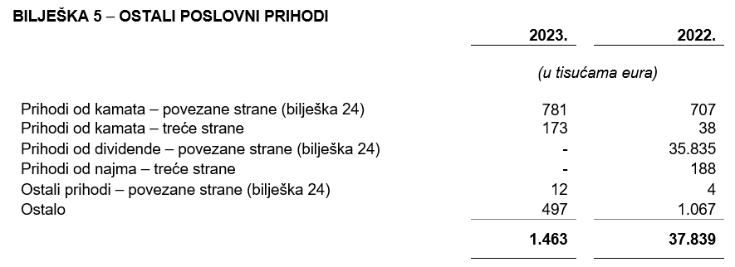
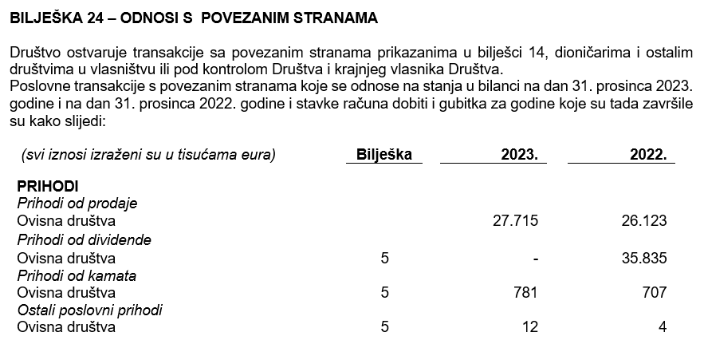

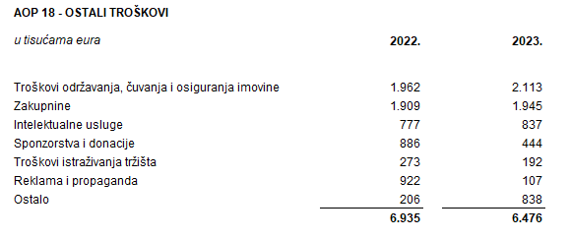

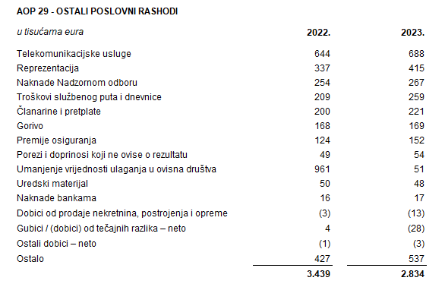

Društvo nema dugovanja koja dospijevaju nakon više od pet godina.
Na dan 31. prosinca 2023. Društvo nema dugoročnih kredita od banaka. Na dan 31. prosinca 2023. i na dan 31. prosinca 2022. Društvo nema založene dugotrajne materijalne imovine i nematerijalne imovine kao sredstvo osiguranja otplate kredita.
U 2023. godini u Društvu je bilo zaposleno prosječno 177 radnika (2022.: 182). Društvo ne prati zaposlenike po kategorijama.
NIje bilo kapitalizacije plaća u 2023. godini.
U 2023. godini članovi Uprave po osnovi plaće i godišnjeg bonusa, te primitaka u naravi zaprimili su ukupan bruto iznos od 2.796 tisuća eura (2022.: 3.199 tisuća eura).
Rezerviranja za odgođeni porez, stanja odgođenog poreza na kraju poslovne godine i kretanja tih stanja tijekom poslovne godine prikazana su u bilješci 21 uz financijske izvještaje.
Društvo nema sudjelujućih interesa.
NIje bilo transakcija upisa dionica niti udjela tijekom tekućeg razdoblja u okviru odobrenog kapitala. Atlantic Grupa d.d. je na Glavnoj skupštini održanoj 15. lipnja 2022. godine donijela odluku o podjeli redovnih dionica nominalnog iznosa od 40,00 kuna po dionici na način da se jedna dionica dijeli na četiri dionice nominalnog iznosa od 10,00 kuna po dionici. Navedenom podjelom broj redovnih dionica povećan je sa 3.334.300 na 13.337.200 dionica.
U skladu sa Zakonom o uvođenju eura kao službene valute u Republici Hrvatskoj pojedinačni nominalni iznos dionice preračunat je s iznosa od 10,00 kuna na iznos od 1,33 eura. Tijekom 2023. godine temeljni kapital Društva povećan je sredstvima iz dioničke premije, s iznosa od 17.701.506,40 EUR za iznos od 88.996.093,60 EUR na iznos od 106.697.600,00 EUR. Nakon provedenog, temeljni kapital Društva iznosi 106.697.600,00 EUR i podijeljen je na 13.337.200 redovnih dionica nominalnog iznosa 8,00 EUR.
Ne postoji više redova dionica.
Društvo nema potvrda o sudjelovanja, konvertibilnih zadužnica, jamstava, opcija ili sličnih vrijednosnica ili prava.
Društvo nema udjela u društvima s neograničenom odgovornosti.
Godišnje konsolidirane financijske izvještaje najveće grupe poduzetnika sastavlja društvo MYBERG d.o.o. Zagreb.
Revidirani odvojeni i konsolidirani financijski izvještaji za 2023. godinu će se uputiti Nadzornom odboru na ispitivanje i predložiti da Nadzorni odbor da svoju suglasnost na iste na sjednici zakazanoj prema objavljenom kalendaru događanja (23. travnja 2024.). Po donošenju odluke Nadzornog odbora, Uprava Društva će istovremeno, na sjednici Nadzornog odbora zakazanoj prema objavljenom kalendaru događanja (23. travnja 2024.), Nadzornom odboru uputiti Prijedlog odluke o upotrebi dobiti radi zauzimanja stava. Odluka Nadzornog odbora Društva o suglasnosti na godišnje izvještaje i, posljedično, prijedlog Uprave i Nadzornog odbora o upotrebi dobiti, objavit će se sukladno članku 463. stavku 4. Zakona o tržišta kapitala.
Transakcije s ostalim povezanim stranama objavljene su u bilješki 24 uz revidirane financijske izvještaje.
Nema značajnih događaja koji su nastupili nakon datuma bilance, a koji bi imali značajan utjecaj na financijske izvještaje Društva na dan ili za razdoblje završeno 31. prosinca 2023. godine.
Naknade za zakonom propisanu reviziju financijskih izvještaja Društva iznosile su 208 tisuća eura (2022.: 185 tisuća eura) dok su naknade za ostale usluge iznosile 8 tisuća eura (2022.: 7 tisuća eura). Ostale usluge odnose se na Izvješće o primicima Uprave i Nadzornog odbora.
Obveze po najmovima proizašle iz primjene MSFI 16 iskazane su u sklopu AOP 103 i AOP 115, a pravo na korištenje imovine u sklopu pozicija AOP 12 i AOP 14.
Rezerviranja se iskazuju unutar obveza po ročnosti pa su tako dugoročna rezerviranja iskazana u sklopu AOP 107, a kratkoročna u sklopu AOP 123. Detalji za rezerviranja su objavljeni u bilješki 22 uz revidirane financijske izvještaje.

